재료 구입 신청(양식)
재료 구입 신청 리스트(견적서와 함께 제출 바랍니다.)

작성 예시)
순번 | 품목명 | 규격 | 수량 | 단위 | 단가 | 금액 | 비고(팀명) | 팀장 성명 | 연락처(팀장) | 이메일 주소(팀장) | 팀원 | 학과 | 지도교수
1 | ipTIME NAS1 DUAL 1베이 하드미포함|[하드미포함] | 140 x 205 x 61 mm / 884g (HDD 미포함) / 전원12V 외장 어댑터 | 1 | EA | 130,900 | 130,900 | 하이파이브 | 박은영 | 010-2315-4483 | bey4314@naver.com | 박은영, 류다인, 김장현 | 소프트웨어학과 | 박창섭 교수님
2 | ipTIME HDD3225 [2.5 외장케이스/USB3.1 Gen2] [블랙] | 78 x 129 x 14.5 (mm) / 68g / 전원 USB Power | 2 | EA | 15,900 | 31,800 | 하이파이브 | 박은영 | 010-2315-4484 | bey4315@naver.com | 박은영, 류다인, 김장현 | 소프트웨어학과 | 박창섭 교수님
3 | 850 series 120GB MZ-7LN120BW | 100*69.85*6.8mm / 55g | 2 | EA | 60,000 | 120,000 | 하이파이브 | 박은영 | 010-2315-4485 | bey4316@naver.com | 박은영, 류다인, 김장현 | 소프트웨어학과 | 박창섭 교수님
4 |  |  |  | EA |  | -
5 |  |  |  | EA |  | -
6 |  |  |  | EA |  | -
7 |  |  |  | EA |  | -
8
9
10
11
12
13
14
15
16
17
18
19
20
합계 |  |  |  |  |  | 282,700
 | * 수업과 무관한 개인 물품 구입 신청은 불가함으로 개인 물품 구매를 포함시키지 말 것
 | * 팀원 1인당 10만원 이내로 신청할 것, 예) 팀원 4명이면 40만원 총액내에서 구입 신청
 | * 구입 불가 품목 : USB, 키보드, 마우스, 일반 LCD 모니터(디스플레이)
 | * 규격은 견적서의 제품명의 명칭(품목명)을 제외한 영문 표기 등 세부 표기들을 기재할 것

 | 순번 1 규격 | 포트 DC In, 100/1000Mbps LAN x2, USB 3.0 x1 버튼 Power, RST, USB Copy LED Power, Ready, LAN1, LAN2, HDD, USB CPU Marvell 88F6820 Dual Core CPU (1.6GHz) 메모리 2Gbytes (DDR3 DRAM) 지원 하드디스크 8.9Cm (3.5인치), 6.4Cm (2.5인치) SATA HDD 지원 USB 디스크 NTFS / FAT32 / exFAT / EXT3 / EXT4 패키지 크기 / 무게 236 x 233 x 98 mm / 1478g (제품 포장, 본체 및 구성품 전체의 무게 포함, HDD 미포함) 최대소비전력 42W (최저소비효율기준 만족제품) OS Windows XP, 7, 8, 8.1, 10, Linux, Mac OS 버튼 Power, RST, USB Copy LED Power, Ready, LAN1, LAN2, HDD, USB CPU Marvell 88F6820 Dual Core CPU (1.6GHz) 메모리 2Gbytes (DDR3 DRAM) 지원 하드디스크 8.9Cm (3.5인치), 6.4Cm (2.5인치) SATA HDD 지원 USB 디스크 NTFS / FAT32 / exFAT / EXT3 / EXT4 본체 크기 / 무게 140 x 205 x 61 mm / 884g (HDD 미포함) 패키지 크기 / 무게 236 x 233 x 98 mm / 1478g (제품 포장, 본체 및 구성품 전체의 무게 포함, HDD 미포함) 최대소비전력 42W 전원 12V 외장 어댑터 (최저소비효율기준 만족제품) OS Windows XP, 7, 8, 8.1, 10, Linux, Mac OS
 | 순번 2 규격 | Model | ipTIME HDD3225
 |  | 주요사항 | 2.5인치 USB3.1 Gen2 Type-C외장하드 케이스
 |  | Safe Parking 기능 탑재
 |  | White, Silver, Black 3Color
 |  | Drive Type | S-ATA(S-ATA 3) 2.5" Hard Disk
 |  | Interface | USB3.1 Gen2
 |  | Transfer Rate | 10Gbps(USB3.1 Gen2)
 |  | 본체 크기 / 무게
 |  | 패키지 크기 / 무게 | 168 x 116 x 56 mm / 200g (제품 포장, 본체 및 구성품 전체의 무게 포함)
 |  | Power
 |  | OS | Windows XP / Vista / 7 / 8 / 8.1 / 10 / Mac O

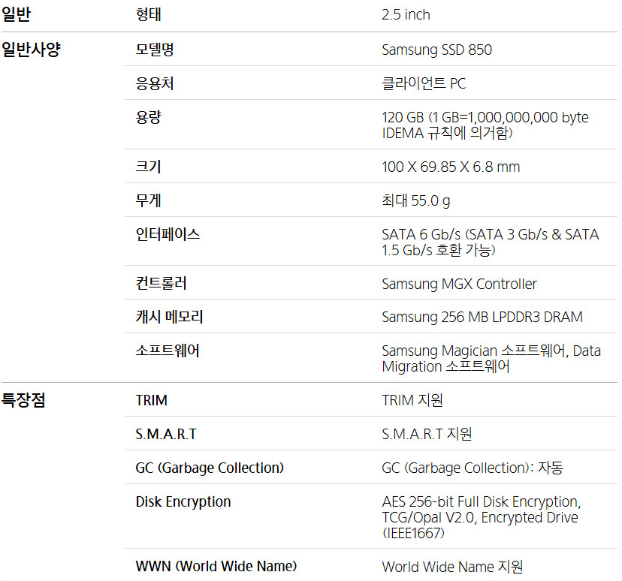
 | 순번 3 규격

